상품제안서
아남 고용량 4000W 배선차단기 3구 멀티탭 2.5m 국산 과부하 차단기 | 상품코드: F32956

 |  |  |  |  |  |  | 02-412-0044 | www.easy1.co.kr
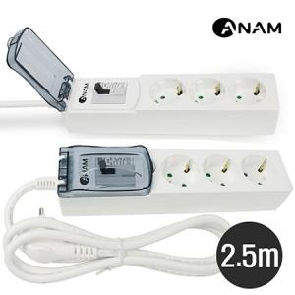

【상세/제작정보】

【인쇄/포장옵션】 | 레이저, 컬러필름인쇄 / 포장불가능

【공급단가】 | 수량 | 50~ | 100~ | 300~ | 500~ | 1,000~
*VAT별도 | 단가 | 27,000원 | 26,550원 | 25,870원 | 25,420원 | 24,750원

【상품 URL】 | https://easy1.co.kr:443/src/goods_detail.php?gdno=32956

